收入
運費收入
1材 = 立方呎
郵遞區號 | 市名 | 鄉鎮區名 | 費率
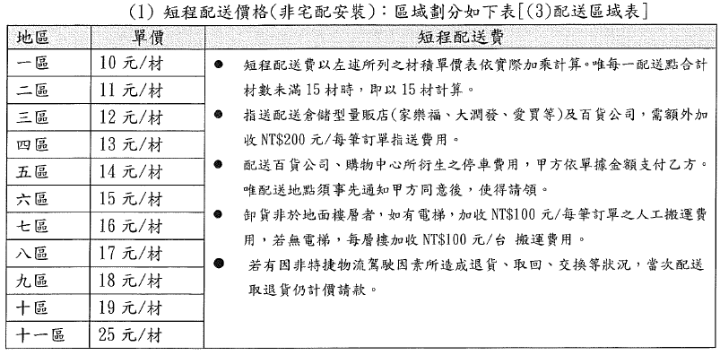
 | 基隆市 | 仁愛區 | 10
 | 基隆市 | 中正區 | 10
 | 基隆市 | 信義區 | 10
 | 基隆市 | 中山區 | 10
 | 基隆市 | 安樂區 | 10
 | 基隆市 | 暖暖區 | 10
 | 基隆市 | 七堵區 | 10
 | 臺北市 | 中正區 | 10
 | 臺北市 | 大同區 | 10
 | 臺北市 | 中山區 | 10
 | 臺北市 | 松山區 | 10
 | 臺北市 | 大安區 | 10
 | 臺北市 | 萬華區 | 10
 | 臺北市 | 信義區 | 10
 | 臺北市 | 士林區 | 10
 | 臺北市 | 北投區 | 10
 | 臺北市 | 內湖區 | 10
 | 臺北市 | 南港區 | 10
 | 臺北市 | 文山區 | 10
 | 新北市 | 板橋區 | 11
 | 新北市 | 新莊區 | 11
 | 新北市 | 中和區 | 11
 | 新北市 | 永和區 | 11
 | 新北市 | 土城區 | 12
 | 新北市 | 樹林區 | 12
 | 新北市 | 三峽區 | 12
 | 新北市 | 鶯歌區 | 12
 | 新北市 | 三重區 | 11
 | 新北市 | 蘆洲區 | 11
 | 新北市 | 五股區 | 12
 | 新北市 | 泰山區 | 12
 | 新北市 | 林口區 | 12
 | 新北市 | 八里區 | 13
 | 新北市 | 淡水區 | 12
 | 新北市 | 三芝區 | 13
 | 新北市 | 石門區 | 13
 | 新北市 | 金山區 | 13
 | 新北市 | 萬里區 | 13
 | 新北市 | 汐止區 | 12
 | 新北市 | 瑞芳區 | 13
 | 新北市 | 貢寮區 | 13
 | 新北市 | 平溪區 | 13
 | 新北市 | 雙溪區 | 13
 | 新北市 | 新店區 | 11
 | 新北市 | 深坑區 | 13
 | 新北市 | 石碇區 | 13
 | 新北市 | 坪林區 | 13
 | 新北市 | 烏來區 | 13
 | 桃園市 | 桃園區 | 14
 | 桃園市 | 中壢區 | 14
 | 桃園市 | 平鎮區 | 14
 | 桃園市 | 八德區 | 14
 | 桃園市 | 楊梅區 | 14
 | 桃園市 | 蘆竹區 | 14
 | 桃園市 | 大溪區 | 14
 | 桃園市 | 龍潭區 | 15
 | 桃園市 | 龜山區 | 15
 | 桃園市 | 大園區 | 15
 | 桃園市 | 觀音區 | 15
 | 桃園市 | 新屋區 | 15
 | 桃園市 | 復興區 | 16
 | 新竹市 | 東區 | 16
 | 新竹市 | 北區 | 16
 | 新竹市 | 香山區 | 16
 | 新竹縣 | 竹北市 | 16
 | 新竹縣 | 竹東鎮 | 16
 | 新竹縣 | 新埔鎮 | 16
 | 新竹縣 | 關西鎮 | 16
 | 新竹縣 | 湖口鄉 | 16
 | 新竹縣 | 新豐鄉 | 16
 | 新竹縣 | 峨眉鄉 | 16
 | 新竹縣 | 寶山鄉 | 16
 | 新竹縣 | 北埔鄉 | 16
 | 新竹縣 | 芎林鄉 | 17
 | 新竹縣 | 橫山鄉 | 17
 | 新竹縣 | 尖石鄉 | 17
 | 新竹縣 | 五峰鄉 | 17
 | 宜蘭縣 | 宜蘭市 | 14
 | 宜蘭縣 | 頭城鎮 | 14
 | 宜蘭縣 | 礁溪鄉 | 14
 | 宜蘭縣 | 壯圍鄉 | 14
 | 宜蘭縣 | 員山鄉 | 15
 | 宜蘭縣 | 羅東鎮 | 14
 | 宜蘭縣 | 蘇澳鎮 | 14
 | 宜蘭縣 | 五結鄉 | 14
 | 宜蘭縣 | 三星鄉 | 15
 | 宜蘭縣 | 冬山鄉 | 15
 | 宜蘭縣 | 大同鄉 | 15
 | 宜蘭縣 | 南澳鄉 | 16

